상품제안서
미니 캐리어가방 MF2604(레디백) | 상품코드: F14793

 |  |  |  |  |  |  | 02-412-0044 | www.easy1.co.kr
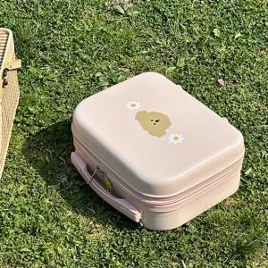

【상세/제작정보】

【인쇄/포장옵션】 | 풀칼라 / OPP(비닐)

【공급단가】 | 수량 | 100~ | 300~ | 500~ | 1,000~ | 3,000~
*VAT별도 | 단가 | 17,290원 | 16,770원 | 16,120원 | 15,600원 | 15,210원

【상품 URL】 | https://dev.easy1.co.kr:443/src/goods_detail.php?gdno=14793

